Главная
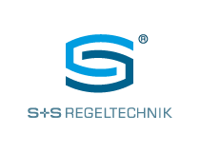
Прайс-лист S+S Regeltechnik с 01.01.2024
ООО "СЕНСОРМАТИКА"
Уполномоченный представитель S+S Regeltechnik в России.
+7 (800) 775-74-53
+7 (499) 322-27-55
+7 (812) 407-22-08
info@sensormatica.ru
http://sensormatica.ru

Датчики и регулирующие устройства

 | Все разделы в одном (10 в 1)

 | Цены указаны в российских рублях (включая НДС 20%)

